Vector
 | 0201 | 0000
 | 2FE | 0001
 | 2FF | 1000 | Aux Carga
 |  |  | AC
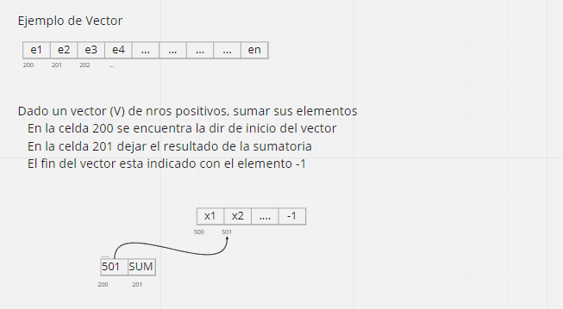
Punto de Carga | 300 | 0000 | 0
 | 301 | 2201 | (201) = 0

 | 302 | 1200 | 501
 | 303 | 32FF | 1501
 | 304 | 2305
 | 305 | 1501 | X2

 | 306 | 830E

 | 307 | 3201 | (201) + (AC) | X1+X2
 | 308 | 2201 | (201) = X1 + X2

 | 309 | 1200 | 500
 | 30A | 32FE | 501
 | 30B | 2200 | (200) = 501

 | 30C | 0000 | 0
 | 30D | 7302

 | 30E | F000

Lista
 | 2FD | 0001
 | 2FE | 0000
 | 2FF | 1000 | Aux Carga
 |  |  | AC
Punto de Carga | 300 | 1200 | 600 | Dir N1
 | 301 | 830F

 | 302 | 32FF | 1600
 | 303 | 2304
 | 304 | 1600 | X1 | Dato N1

 | 305 | 32FE
 | 306 | 22FE
 |  |  |  |  |  |  | AC
 | 307 | 1200 | 600 |  | 307 | 1304 | 1600
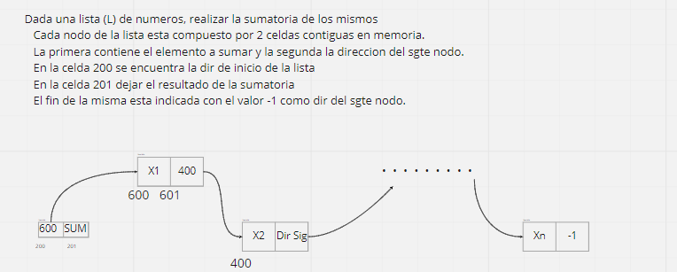
 | 308 | 32FD | 601 |  | 308 | 32FD | 1601
 | 309 | 32FF | 1601 |  | 309 | 230A
 | 30A | 230B |  |  | 30A | 1601
 | 30B | 1601 | 400 |  | 30B | 2200
 | 30C | 2200 |  |  | 30C

 | 30D | 0000
 | 30E | 7300

 | 30F | 12FE
 | 310 | 2201
 | 311 | F000

Matriz
 | 2FD |  | 4
 | 2FE | FFFF
 | 2FF | 1000 | Aux Carga
 |  |  | AC
Punto de Carga | 300 | 0000 | 0
 | 301 | 2201 | (201) = 0
 | 302 | 1203 | 4
 | 303 | 22FD

 | 304 | 1200 | 500
 | 305 | 3202 | 503
 | 306 | 32FE | 502
 | 307 | 2200 | (200) = 502

 | 308 | 1200 | 502
 | 309 | 32FF | 1502
 | 30A | 230B
 | 30B | 1502 | (E13)

 | 30C | 3201 | (201) + (AC) | 0 + E13 | E13
 | 30D | 2201

 | 30E | 12FD | 4 | 3
 | 30F | 32FE | 3 | 2
 | 310 | 7317
 | 311 | 22FD | 3 | 2

 | 312 | 1200
 | 313 | 3203
 | 314 | 2200
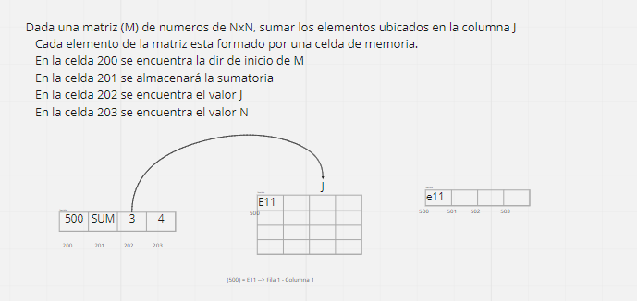
 | 315 | 0000
 | 316 | 7308

 | 317 | F000

